Requisito 8.5.2
8.5.2 Identificación y trazabilidad En su caso, la organización debe identificar las salidas de proceso por medios adecuados.La organización debe identificar el estado de las salidas del proceso con respecto al seguimiento y medición y los requisitos en toda la realización de los bienes y servicios. Cuando la trazabilidad sea un requisito, la organización debe controlar la identificación única del proceso y mantenerla como información documentada . Nota : Las salidas de proceso son los resultados de todas las actividades que están listas para su entrega al cliente ( externo o interno) o se convierten en las entradas al proceso siguiente. Pueden incluir productos, servicios , piezas intermedias , componentes , etc."

1
1

Anexos ejemplo
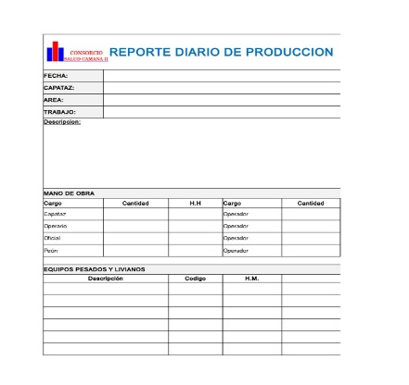
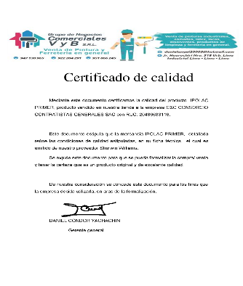
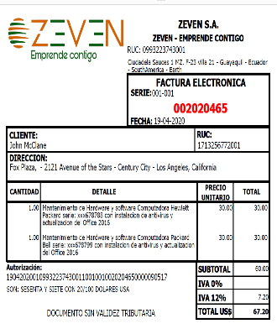
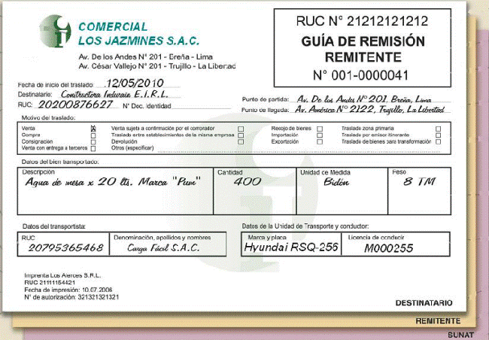
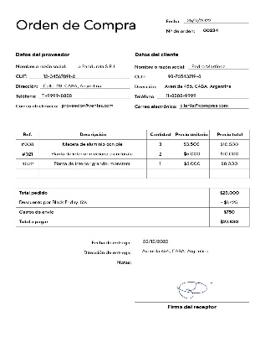
REGRESAR A PLANTILLA
ANEXO 01. ESP. COTIZACIÓN | ANEXO 02. ESP. PEDIDO |  | ANEXO 03. ESPECIFICACIONES DE COMPRAS
COTIZACIÓN | ORDEN DE PEDIDO | N° OC PROVEEDOR |  | FACTURA PROVEEDOR | GUÍA DE REMISIÓN
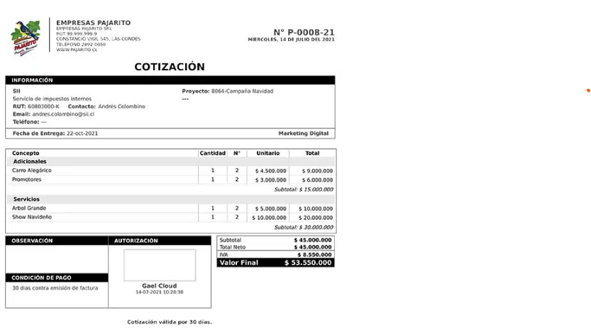
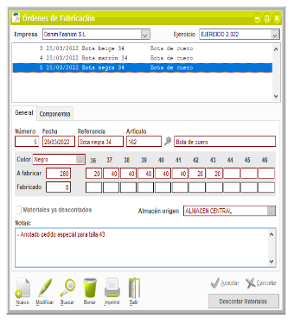
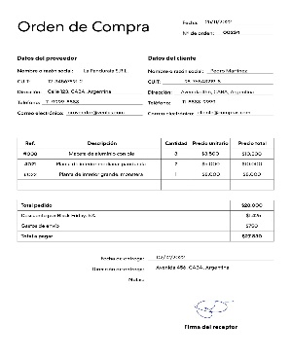
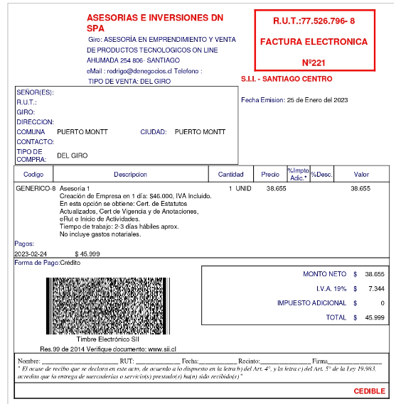
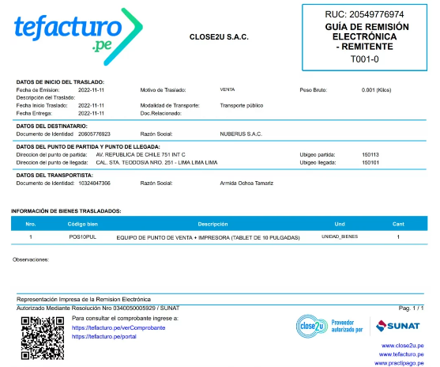

ANEXO 04 | ANEXO 05 |  |  | ANEXO 06. ESPECIFICACIONES ENTREGA CLIENTE
PARTE DE PRODUCCIÓN | CERTIFICADO DE CALIDAD | FACTURA CLIENTE |  | GUÍA DE REMISIÓN | N° OC CLIENTE

Anexos formato
REGRESAR A PLANTILLA
ANEXO 01. ESP. COTIZACIÓN | ANEXO 02. ESP. PEDIDO |  | ANEXO 03. ESPECIFICACIONES DE COMPRAS
COTIZACIÓN | ORDEN DE PEDIDO | N° OC PROVEEDOR |  | FACTURA PROVEEDOR | GUÍA DE REMISIÓN

ANEXO 04 | ANEXO 05 |  |  | ANEXO 06. ESPECIFICACIONES ENTREGA CLIENTE
PARTE DE PRODUCCIÓN | CERTIFICADO DE CALIDAD | FACTURA CLIENTE |  | GUÍA DE REMISIÓN | N° OC CLIENTE

